2025-01-20
상위(이전)번호 |  |  | 작업번호 |  | 요청자 | 이효상
중요도 | 낮음 |  | 작업할당일 | 2025-01-20 | 진행상태 | 할당
실제작업시작일 |  |  | 실제작업종료일 |  | 작업시간
대메뉴(admin) | 주문관리 |  | 중메뉴 | 웹주문현황 | 소메뉴 | 주문확정
대메뉴(front) |  |  | 중메뉴 |  | 소메뉴
제목 | E-order 웹주문현황 데이터 수정 요청
내용 | E-order 웹주문현황에서 영업담당자 출력을 다시 확인 요청 드립니다

 |  | ž AS-IS
 |  | 주문 확정 시 O_ORDER_CONFIRM_H에 O_CUSTOMER의 SALESREP에 관련된 컬럼이 저장 됩니다.
 |  | 하지만 영업담당자의 출력은 아직 O_CUSTOMER의 정보를 그대로 가져오고 있습니다

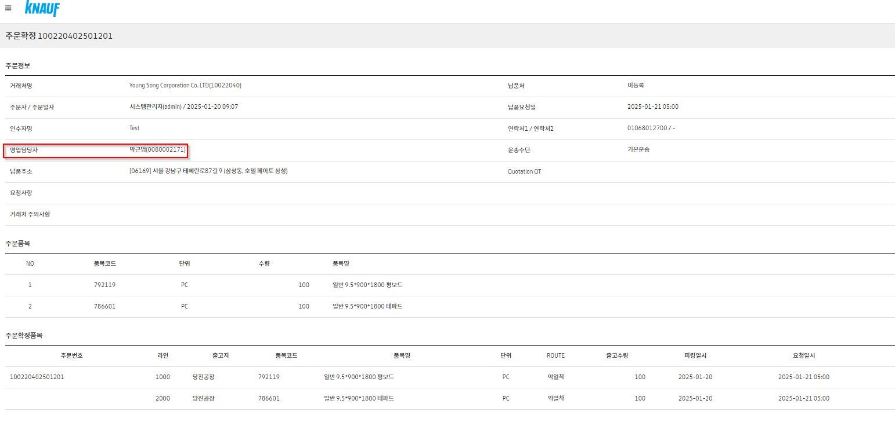

 |  | ž TO-BE
 |  | 영업담당자 출력 데이터는 O_ORDER_CONFIRM_H 컬럼을 활용하여야 합니다.
 |  | Example) E-order 웹주문현황-주문상세-확정에서 영업담당자 O_ORDER_CONFIRM_H의 SALESREP_NM(CD)를 활용해야 합니다
 |  | Test 환경에서 SELECT * FROM O_ORDER_CONFIRM_H where cust_po = '100220402501201'
 |  | 상기 오더는 SALESREP_NM이 ‘이효상’ 으로 출력이 되어야 함

첨부파일

번호 | 0 |  | 진행상태 | 할당 | 검색 키워드
작업시작일 |  |  | 작업종료일 |  | 작업시간
제목 | 상위 내용과 일치 합니다.
내용

첨부파일
진행과정 | 작업형태 | 작업순서 | 날짜 |  | 작업시간

진행과정 | 작업형태 | 오류처리 | 날짜 |  | 작업시간

대메뉴(admin) |  |  | 중메뉴 |  | 소메뉴
대메뉴(front) |  |  | 중메뉴 |  | 소메뉴
작업 목록

2025-01-17
상위(이전)번호 | REQ0063003 |  | 작업번호 | SCTASK0078881 | 요청자 | 이효상
중요도 | 낮음 |  | 작업할당일 | 2025-01-17 | 진행상태 | 작업중
실제작업시작일 | 2025-01-17 |  | 실제작업종료일 |  | 작업시간
대메뉴(admin) | 주문관리 |  | 중메뉴 | 웹주문현황 | 소메뉴 | 주문접수
대메뉴(front) |  |  | 중메뉴 |  | 소메뉴
제목 | E-order 주문등록 수정 요청 건
내용 | 하기의 과정에서 오류가 발생하여 수정 요청 드립니다

 | ž 오 류 :
 |  | E-Order Admin Page -> 주문관리 -> 주문등록에서 주문분리 function 사용시 의도치 않은 결과 값 발생
 |  | Example ) 786212 품목 2000개를 주문분리 할 시에 출고지를 다르게 세팅 하면 문제가 되지 않음(출고지를 같게 생성 할 경우 문제 발생) – 하단 이미지 참조
 |  | * A품목을 주문 분리 과정에서 같은 공장으로 분리를 하게 될 경우, 모든 Line에 대해서 주문 분리가 적용되며 출고지끼리 같은 주문번호로 생성되지 않음
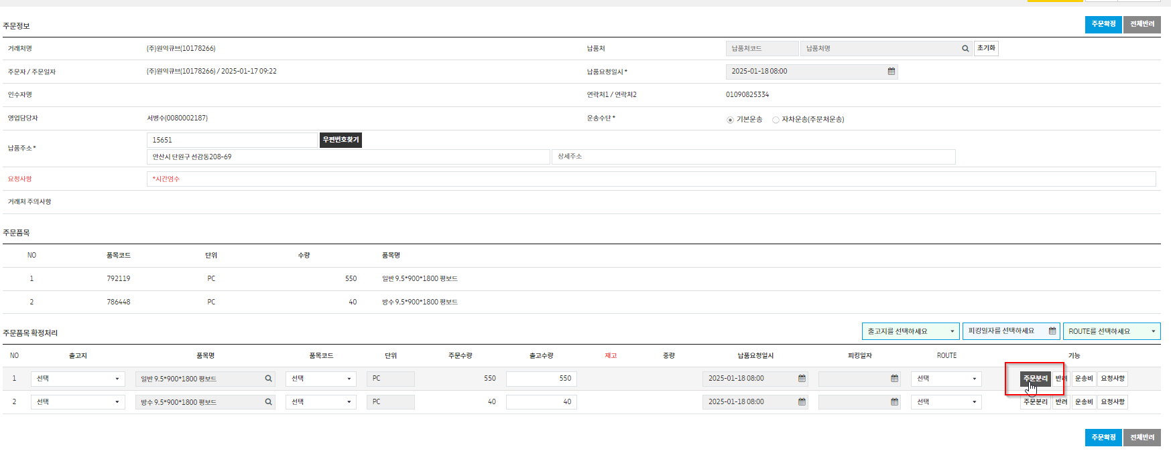

 | *Test Case

 | - Case 1의 Error의 경우 정상적인 오더는 하기와 같이 생성 되어야 합니다
 |  | Order-1 당진공장 786212 1000매
 |  | Order-2 당진공장 786212 1000매
 |  | Order-3 울산공장 786223 1000매
 |  | 울산공장 786437 1000매
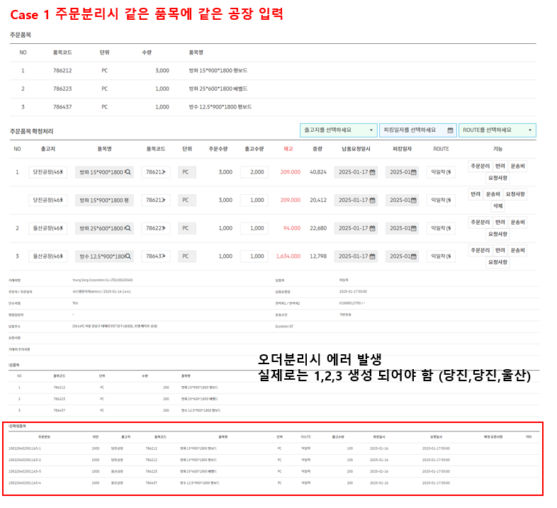

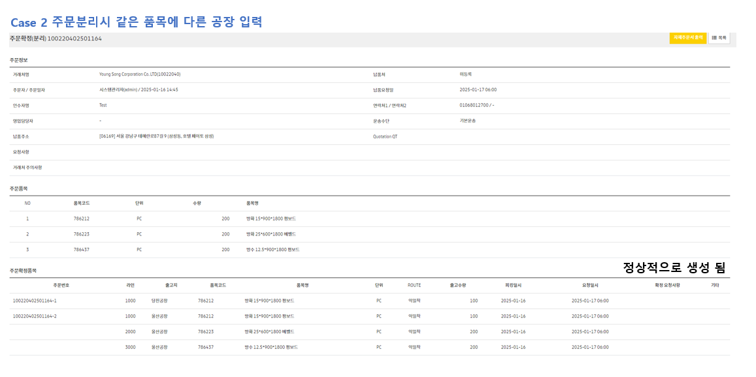

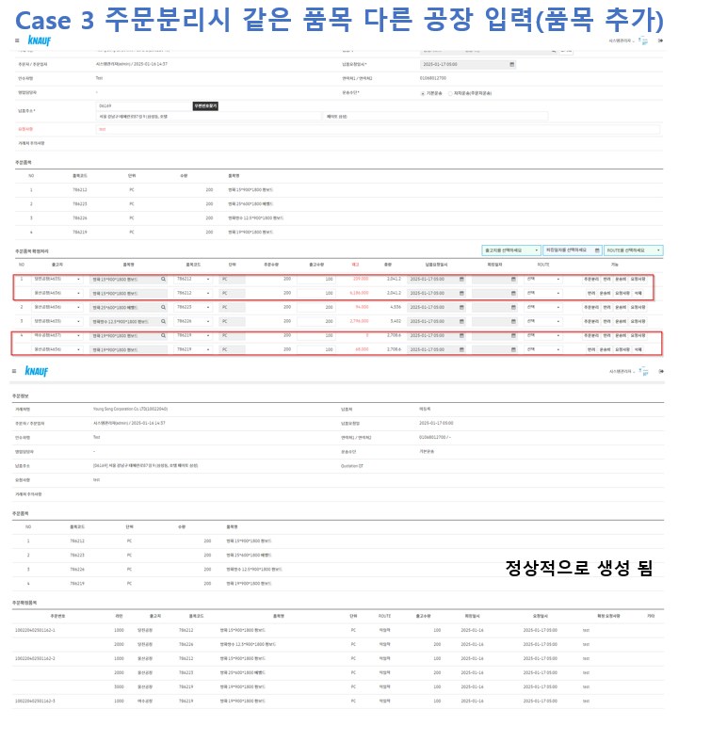

첨부파일

번호 | SCTASK0078881 |  | 진행상태 | 작업중 | 검색 키워드
작업시작일 | 2025-01-17 |  | 작업종료일 |  | 작업시간
제목 | 상위 내용과 일치 합니다.
내용

첨부파일
진행과정 | 작업형태 | 질의/응답 | 날짜 | 2025-01-20 | 작업시간 | 질의자 | 홍성근
 | [문제 요약]
 | Test Case 상의 순서:
 |  | Order-1: 당진공장 786212
 |  | Order-2: 당진공장 786212
 |  | Order-3: 울산공장 786223, 울산공장 786437

 | 캡처 화면 상의 순서:
 |  | Order-1: 당진공장 786212, 당진공장 786212
 |  | Order-2: 울산공장 786223
 |  | Order-3: 울산공장 786437

 | [차이점]
 |  | Test Case에서는 Order 번호가 공장에 따라 나뉘어 있음:
 |  |  | Order-1, Order-2가 모두 당진공장이고, Order-3이 울산공장으로 두 개로 나뉘어 있음.

 |  | 캡처 화면에서는 Order 번호가 공장 간 구분 없이 묶여 있음:
 |  |  | Order-1에 당진공장 두 개가 묶여 있고, Order-2와 Order-3에 울산공장이 각각 나뉘어 있음.

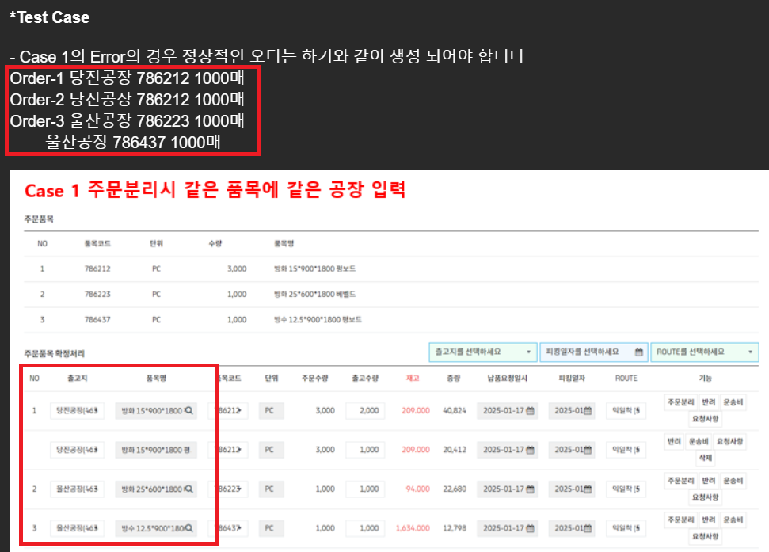

 | [결정이 필요한 사항]
 |  | 공장 기준으로 Order를 나눌 것인지:
 |  |  | 공장을 기준으로 Test Case처럼 Order 번호를 할당.
 |  |  | 예) Test Case와 동일하게 공장별로 1, 2, 3으로 나누기.

 |  | 캡처 화면 기준으로 묶을 것인지:
 |  |  | 동일 Order 안에서 공장이 섞여 있어도 캡처 화면처럼 처리.
 |  |  | 예) Order-1에 당진공장 묶기, Order-2와 Order-3에 각각 울산공장 할당.

 | 현재 Test Case와 캡처 화면 중 어떤 것을 기준으로 작업해야 하는지 확인이 필요합니다.

진행과정 | 작업형태 | 질의/응답 | 날짜 |  | 작업시간 | 답변자 | 이효상
 | 제가 이해를 못 한 부분이 있어 유선상으로 연락 드렸습니다.
 | 혹시나 설명에 부족한 부분이 있다면 말씀 해주세요 !

 | ž 케이스 : 주문분리를 한 주문과, 그렇지 않은 주문
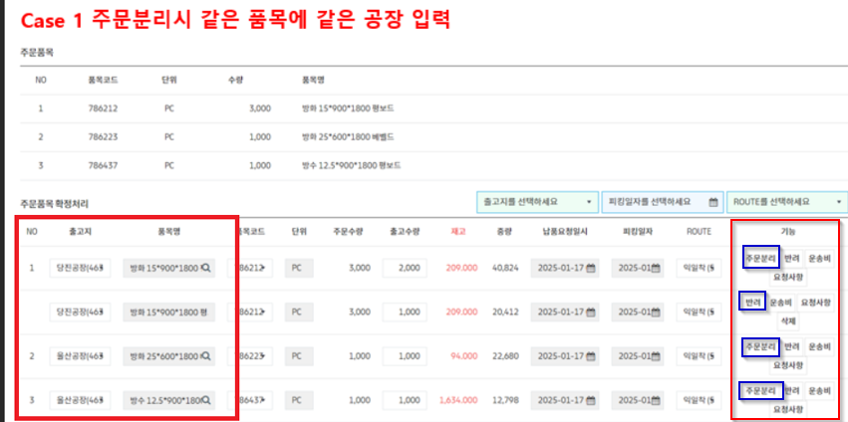

 | 1. 주문 분리 한 경우
 |  | -> 같은 공장이여도 다른 오더번호가 생성이 되어야 함
 | 2. 주문 분리 하지 않은 경우
 |  | -> 같은 공장끼리 오더번호가 동일하게 생성 되어야 함
 |  | * 주문 분리를 하지 않은 라인이 주문 분리가 되는 경우가 문제가 되는 케이스 입니다.(같은 공장, 같은 품목으로 분리 할 경우에)

진행과정 | 작업형태 | 질의/응답 | 날짜 | 2025-01-20 | 작업시간 | 정리 | 홍성근
 | 주문분리 누른 건들은 무조건 분리
 | 주문분리 안누른 건들은 무조건 공장별로 묶음

 | --------------- 이렇게 ---------------------
 | [주문분리(O)]
 |  | [출고지(O)] -> 주문분리된 수만큼
 |  | [출고지(X)] -> 주문분리된 수 X 출고지 수

 | [주문분리(X)]
 |  | [출고지(O)] -> 출고지 수만큼
 |  | [출고지(X)] -> 한 건으로 처리

 | ---------------아님 요렇게---------------------

 | [주문분리(O)] -> 주문분리된 수만큼

 | [주문분리(X)]
 |  | [출고지(O)] -> 출고지 수만큼
 |  | [출고지(X)] -> 한 건으로 처리

 | 위의 둘 중 뭘까?

진행과정 | 작업형태 | 오류처리 | 날짜 |  | 작업시간

대메뉴(admin) | 주문관리 |  | 중메뉴 | 웹주문현황 | 소메뉴 | 주문접수
대메뉴(front) |  |  | 중메뉴 |  | 소메뉴
작업 목록

2025-01-15
상위(이전)번호 |  |  | 작업번호 |  | 요청자 | 이효상
중요도 | 낮음 |  | 작업할당일 | 2025-01-15 | 진행상태 | 완료
실제작업시작일 | 2025-01-15 |  | 실제작업종료일 | 2025-01-16 | 작업시간 | 4h
대메뉴(admin) |  |  | 중메뉴 |  | 소메뉴
대메뉴(front) |  |  | 중메뉴 |  | 소메뉴
제목 | E-order 업데이트 적용 후 롤백이 필요한 경우에 대한 단계별 방법을 공유
내용 | E-order 업데이트 적용 후 롤백이 필요한 경우에 대한 단계별 방법을 공유해주실 수 있으신지 부탁드립니다.
 | 예시로는 1. 서비스 중지, 2. 폴더 복사 등 구체적인 절차를 알려주시면 감사하겠습니다.

 | 추가적으로, 긴급 요청이 아닌 경우에는 휴가 예정이 있으실 경우 회신 후, Live 적용 일정을 익일로 미뤄주시면 좋겠습니다.
첨부파일

번호 | 0 |  | 진행상태 | 완료 | 검색 키워드
작업시작일 | 2025-01-15 |  | 작업종료일 | 2025-01-16 | 작업시간 | 4h
제목 | 상위 내용과 일치 합니다.
내용

첨부파일
진행과정 | 작업형태 | 작업순서 | 날짜 | 2025-01-16 | 작업시간 | 4h
 | **작업 준비**
 | 1. **서비스 관리 창 열기**
 | - Windows 작업 표시줄 하단의 검색 창에서 **"Service"**를 입력하고 Enter를 눌러 서비스 창을 엽니다.
 | 2. **탐색기 열기**
 | - 두 개의 파일 탐색기를 열어 다음 경로로 이동합니다:
 | - 운영 소스 위치: `C:\Program Files\Apache Software Foundation\Tomcat9_Eorder_MSSQL\webapps\`
 | - 백업 소스 위치: `C:\EORDER_BACKUP_SAP\`
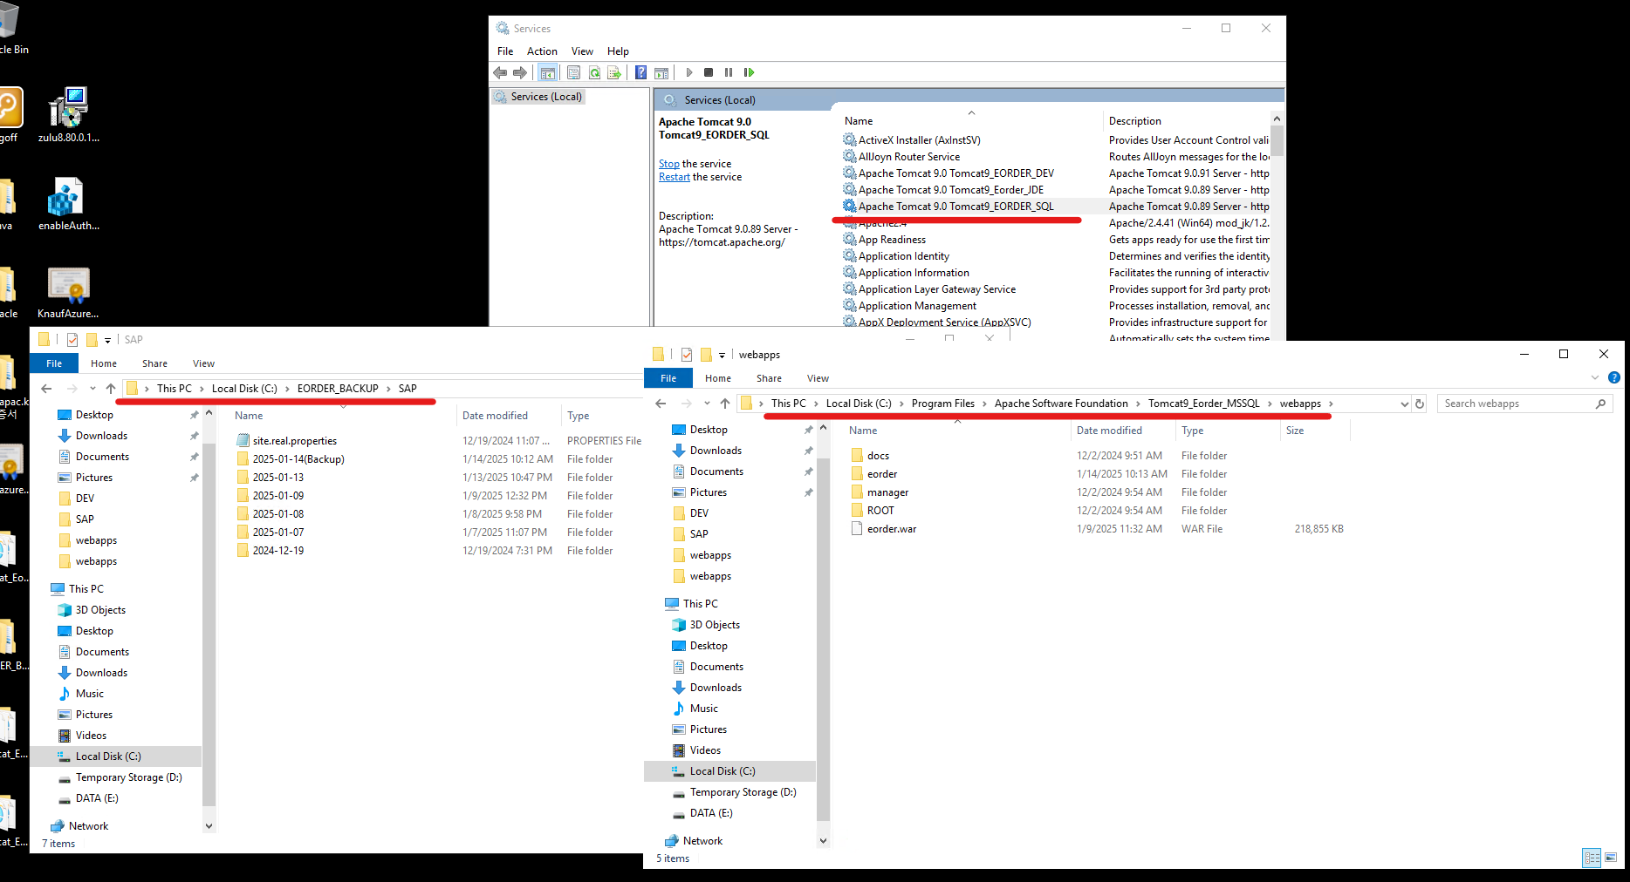

 | **작업 순서**
 | 1. **Tomcat 서비스 중단**
 | - **Service** 창에서 **Tomcat9_Eorder_MSSQL** 서비스를 선택한 후 **중단(Stop)** 버튼을 클릭합니다.

 | 2. **운영 소스 삭제**
 | - 운영 소스 위치(`C:\Program Files\Apache Software Foundation\Tomcat9_Eorder_MSSQL\webapps\`)에서 다음 항목을 삭제합니다:
 | - `Eorder.war`
 | - `Eorder` 폴더
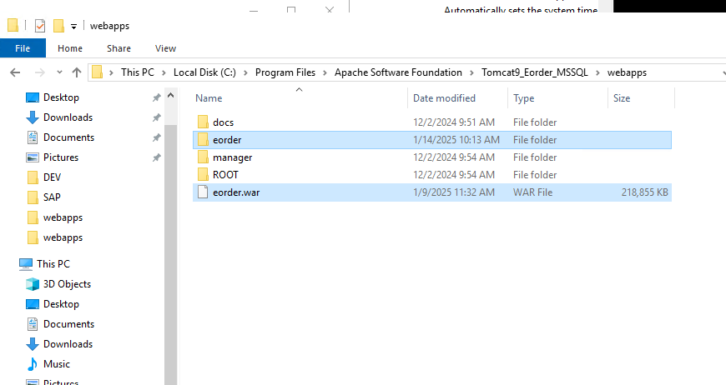

 | 3. **백업 소스 복사**
 | - 백업 소스 위치(`C:\EORDER_BACKUP_SAP\`)로 이동하여 롤백하려는 날짜의 다음 항목을 복사합니다:
 | - `Eorder.war`
 | - `Eorder` 폴더
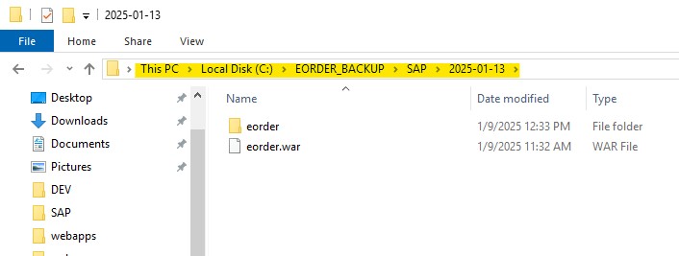

 | 4. **운영 소스에 붙여넣기**
 | - 복사한 `Eorder.war`와 `Eorder` 폴더를 운영 소스 위치에 붙여넣습니다.

 | 5. **Tomcat 서비스 시작**
 | - **Service** 창으로 돌아가 **Tomcat9_Eorder_MSSQL** 서비스를 선택한 후 **시작(Start)** 버튼을 클릭합니다.
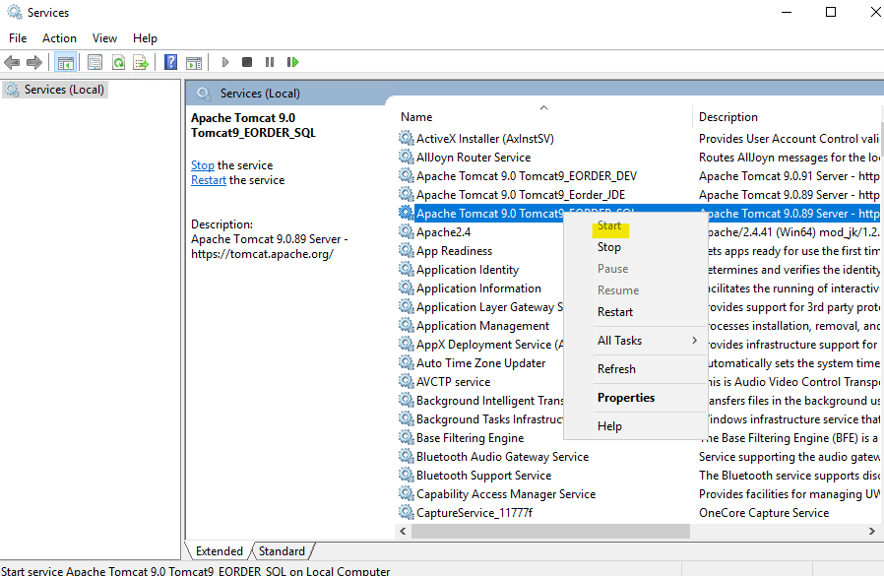

 | **추가 참고 사항**
 | - **백업 소스 확인**: 롤백하려는 날짜의 백업 소스 파일이 정확한지 반드시 확인 후 복사합니다.
 | - **서비스 상태 확인**: 작업 완료 후 웹 애플리케이션이 정상적으로 동작하는지 테스트합니다.
 | - **로그 확인**: Tomcat 로그를 확인하여 문제 발생 여부를 파악합니다.

 | 위 내용을 참고하여 작업을 차질 없이 진행하시길 바랍니다. 추가로 필요한 사항이 있으면 말씀해주세요!

대메뉴(admin) |  |  | 중메뉴 |  | 소메뉴
대메뉴(front) |  |  | 중메뉴 |  | 소메뉴
작업 목록

2025-01-13 (2)
상위(이전)번호 | REQ0062662 |  | 작업번호 | SCTASK0078537 | 요청자 | 이효상
중요도 | 낮음 |  | 작업할당일 | 2025-01-13 | 진행상태 | 롤백
실제작업시작일 | 2025-01-13 |  | 실제작업종료일 | 2025-01-13 | 작업시간 | 3h
대메뉴(admin) | 주문관리 |  | 중메뉴 | 웹주문현황 | 소메뉴
대메뉴(front) |  |  | 중메뉴 |  | 소메뉴
제목 | E-order 웹주문현황 데이터 수정 요청
내용 | 제가 설명을 제대로 드리지 못 했네요
 | 반대로 적용되어서 추가 요청 드립니다
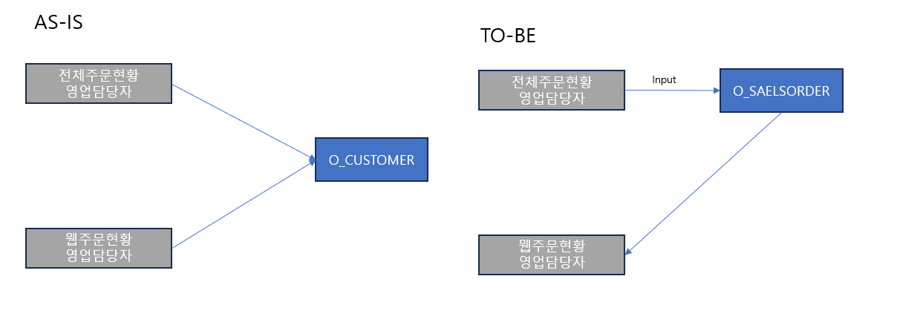

 | ž AS-IS(현재 개발서버)
 | 전체주문현황에서 영업 담당자 NAME를 O_CUSTOMER에서 불러 옴

 | ž TO-BE(O_CUSTOMER의 SALESREP_NM를 참고하지 않는 케이스)
 | 기존 전체주문현황 영업담당자 로직으로 롤백 시킨 뒤 (오더 입력시 O_SALESORDER에 당시 담당자 저장)
 | 전체주문현황에 저장된 영업 담당자(O_SALEORDER의 SALESREP_NM)을 활용

 | SELECT DISTINCT SALESREP_NM
 | FROM O_SALESORDER
 | WHERE CUST_PO = '101780962501101'(해당 Page의 CUST_PO);

첨부파일

번호 | SCTASK0078537 |  | 진행상태 | 개발완료 | 검색 키워드 | 2025-01-13 HSG Double Suplex
작업시작일 | 2025-01-13 |  | 작업종료일 | 2025-01-13 | 작업시간 | 3h
제목 | 상위 내용과 일치 합니다.
내용

첨부파일
진행과정 | 작업형태 | 오류처리 | 날짜 | 2025-01-13 | 작업시간 | 3h

 | /* *********** C:\GitHub\Knauf_Eorder_NEW\src\main\resources\sql\mssql\o_cust_order_h.xml *********** */

 | <select id="cnt" parameterType="hashmap" resultType="int">
 |  | <!-- 2025-01-13 HSG Double Suplex. O_SALESORDER 테이블에서 담당자(SALESREP_NM) 값을 구하기 위해 O_SALESORDER 테이블과 LEFT OUTER JOIN 함 -->
 |  | LEFT JOIN O_SALESORDER OS ON COH.REQ_NO = OS.CUST_PO

 | <select id="list" parameterType="hashmap" resultType="hashmap">
 |  | <!-- 2025-01-13 HSG Double Suplex. O_SALESORDER 테이블에서 담당자(SALESREP_NM) 값을 구하기 위해 O_SALESORDER 테이블과 LEFT OUTER JOIN 함 , US_SALES.USERID AS SALESUSERID, US_SALES.USER_NM AS SALESUSER_NM -->
 |  | , OS.SALESREP_CD AS SALESUSERID, OS.SALESREP_NM AS SALESUSER_NM

 |  | <!-- 2025-01-13 HSG Double Suplex. O_SALESORDER 테이블에서 담당자(SALESREP_NM) 값을 구하기 위해 O_SALESORDER 테이블과 LEFT OUTER JOIN 함 -->
 |  | LEFT JOIN O_SALESORDER OS ON COH.REQ_NO = OS.CUST_PO

 | <select id="one" parameterType="hashmap" resultType="hashmap">
 |  | <!-- 2025-01-13 HSG Double Suplex. O_SALESORDER 테이블에서 담당자(SALESREP_NM) 값을 구하기 위해 O_SALESORDER 테이블과 LEFT OUTER JOIN 함 , US_SALES.USERID AS SALESUSERID, US_SALES.USER_NM AS SALESUSER_NM -->
 |  | , OS.SALESREP_CD AS SALESUSERID, OS.SALESREP_NM AS SALESUSER_NM

 |  | <!-- 2025-01-13 HSG Double Suplex. O_SALESORDER 테이블에서 담당자(SALESREP_NM) 값을 구하기 위해 O_SALESORDER 테이블과 LEFT OUTER JOIN 함 -->
 |  | LEFT JOIN O_SALESORDER OS ON COH.REQ_NO = OS.CUST_PO

대메뉴(admin) | 주문관리 |  | 중메뉴 | 웹주문현황 | 소메뉴
대메뉴(front) |  |  | 중메뉴 |  | 소메뉴
작업 목록 | 수정 | XML | C:\GitHub\Knauf_Eorder_NEW\src\main\resources\sql\mssql\o_cust_order_h.xml

번호 | SCTASK0078537 |  | 진행상태 | 롤백 | 검색 키워드
작업시작일 | 2025-01-14 |  | 작업종료일 | 2025-01-17 | 작업시간
첨부파일 | 롤백 대상 파일 |  | 롤백 이후 파일
진행과정 | 작업형태 | 작업순서 | 날짜 |  | 작업시간
 | 121 | <select id="one" parameterType="hashmap" resultType="hashmap">

 | 127 | <!-- 2025-01-13 HSG Double Suplex. O_SALESORDER 테이블에서 담당자(SALESREP_NM) 값을 구하기 위해 O_SALESORDER 테이블과 LEFT OUTER JOIN 함 , US_SALES.USERID AS SALESUSERID, US_SALES.USER_NM AS SALESUSER_NM -->
 | 128 | , OS.SALESREP_CD AS SALESUSERID, OS.SALESREP_NM AS SALESUSER_NM
 |  | -> 127 | , US_SALES.USERID AS SALESUSERID, US_SALES.USER_NM AS SALESUSER_NM

 | 136 | <!-- 2025-01-13 HSG Double Suplex. O_SALESORDER 테이블에서 담당자(SALESREP_NM) 값을 구하기 위해 O_SALESORDER 테이블과 LEFT OUTER JOIN 함 -->
 | 137 | LEFT JOIN O_SALESORDER OS ON COH.REQ_NO = OS.CUST_PO
 |  | -> 위 부분 삭제

 | 183 | <select id="cnt" parameterType="hashmap" resultType="int">

 | 189 | <!-- 2025-01-13 HSG Double Suplex. O_SALESORDER 테이블에서 담당자(SALESREP_NM) 값을 구하기 위해 O_SALESORDER 테이블과 LEFT OUTER JOIN 함 -->
 | 190 | LEFT JOIN O_SALESORDER OS ON COH.REQ_NO = OS.CUST_PO
 |  | -> 위 부분 삭제

 | 239 | <select id="list" parameterType="hashmap" resultType="hashmap">

 | 252 | <!-- 2025-01-13 HSG Double Suplex. O_SALESORDER 테이블에서 담당자(SALESREP_NM) 값을 구하기 위해 O_SALESORDER 테이블과 LEFT OUTER JOIN 함 , US_SALES.USERID AS SALESUSERID, US_SALES.USER_NM AS SALESUSER_NM -->
 | 253 | , OS.SALESREP_CD AS SALESUSERID, OS.SALESREP_NM AS SALESUSER_NM
 |  | -> 252 | , US_SALES.USERID AS SALESUSERID, US_SALES.USER_NM AS SALESUSER_NM

 | 264 | <!-- 2025-01-13 HSG Double Suplex. O_SALESORDER 테이블에서 담당자(SALESREP_NM) 값을 구하기 위해 O_SALESORDER 테이블과 LEFT OUTER JOIN 함 -->
 | 265 | LEFT JOIN O_SALESORDER OS ON COH.REQ_NO = OS.CUST_PO
 |  | -> 위 부분 삭제

대메뉴(admin) | 주문관리 |  | 중메뉴 | 웹주문현황 | 소메뉴
대메뉴(front) |  |  | 중메뉴 |  | 소메뉴
작업 목록 | 수정 | XML | C:\GitHub\Knauf_Eorder_NEW\src\main\resources\sql\mssql\o_cust_order_h.xml

2025-01-13
상위(이전)번호 |  |  | 작업번호 |  | 요청자 | 홍성근
중요도 | 낮음 |  | 작업할당일 | 2025-01-13 | 진행상태 | 완료
실제작업시작일 | 2025-01-13 |  | 실제작업종료일 | 2025-01-13 | 작업시간 | 1h
대메뉴(admin) | 거래처관리 |  | 중메뉴 | 거래처현황 | 소메뉴 | 계정관리
대메뉴(front) |  |  | 중메뉴 |  | 소메뉴
제목 | 관리자 > 거래처관리 > 거래처현황 목록에서 거래처를 클릭하여 계정관리로 이동할 때 오류
내용 | 관리자 메뉴에서 관리자 > 거래처관리 > 거래처현황 목록에서 거래처를 클릭하여 계정관리로 이동할 때 납품처명을 O_USER 테이블에 저장하는데 납품처명이 길어서 오류가 나고 있습니다.
 | O_SHIPTO 테이블의 SHIPTO_NM 컬럼은 varchar(80)로 되어 있는데, O_USER 테이블에 USER_NM 컬럼은 varchar(40)로 되어 있습니다.
 | 그래서 O_USER 테이블에 USER_NM 컬럼의 길이를 varchar(80)으로 수정 부탁드립니다.
첨부파일

번호 | 0 |  | 진행상태 | 완료 | 검색 키워드
작업시작일 | 2025-01-13 |  | 작업종료일 | 2025-01-13 | 작업시간 | 1h
제목 | 상위 내용과 일치 합니다.
내용

첨부파일
진행과정 | 작업형태 | 작업순서 | 날짜 |  | 작업시간

진행과정 | 작업형태 | 기타 | 날짜 | 2025-01-13 | 작업시간 | 1h
 | 박호병 입니다

 | O_USER 테이블 USER_NM 컬럼 길이를 아래와 같이 varchar(80) 으로 변경 완료 하였습니다.
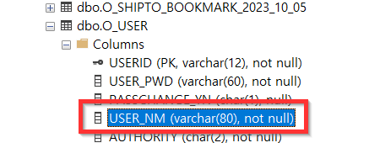

대메뉴(admin) | 거래처관리 |  | 중메뉴 | 거래처현황 | 소메뉴 | 계정관리
대메뉴(front) |  |  | 중메뉴 |  | 소메뉴
작업 목록

2025-01-10
상위(이전)번호 |  |  | 작업번호 |  |  | 요청자 | 이효상
중요도 | 낮음 |  | 작업할당일 | 2025-01-10 |  | 진행상태 | 재할당 | 2025-01-13 (2)'!A1
실제작업시작일 | 2025-01-10 |  | 실제작업종료일 | 2025-01-13 |  | 작업시간 | 7h
대메뉴(admin) | 주문관리 |  | 중메뉴 | 웹주문현황 |  | 소메뉴 | 주문확정
대메뉴(front) |  |  | 중메뉴 |  |  | 소메뉴
제목 | 수정 사항 : 웹 주문현황 – 주문 상세 – 영업담당자 표기 수정 요청
내용 | 안녕하세요 크나우프석고보드 IT팀 이효상 입니다

 | 하기의 부분 수정 요청 드립니다
 | 더욱 나은 방안이 있거나 현재 로직과 충돌이 일어나는지도 검토 부탁드립니다

 | ž 수정 사항 : 웹 주문현황 – 주문 상세 – 영업담당자 표기
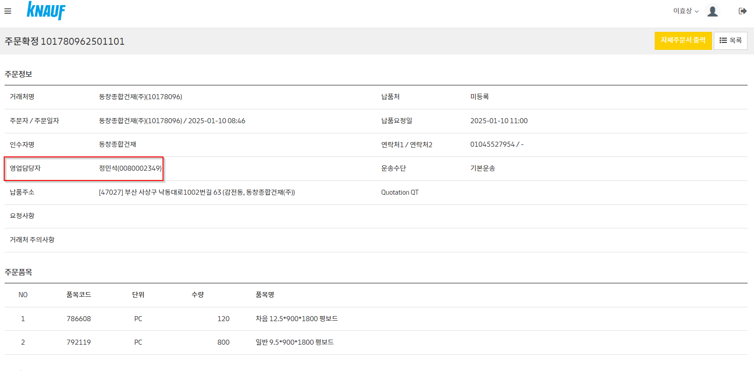

 | ž AS – IS
 | 파악 하고 있을 때는 거래처명의 현재 영업담당자를 보여주고 있는 것으로 확인 됩니다.
 | (거래처의 영업 담당자가 업데이트 하였을 때, 웹주문현황도 동일하게 영업담당자가 변경 됨
 | ž TO – BE
 | 전체주문현황에서 해당 Page의 CUST_PO(101780962501101)를 활용하여, 전체주문현황(O_SALESORDER)에서
 | SALESREP_NM를 표기 하도록 처리 부탁드립니다.
 | SELECT DISTINCT SALESREP_NM
 | FROM O_SALESORDER
 | WHERE CUST_PO = '101780962501101'(해당 Page의 CUST_PO);

첨부파일

번호 | 0 |  | 진행상태 | 개발완료 |  | 검색 키워드 | 2025-01-13 hsg Belly to Belly Suplex
작업시작일 | 2025-01-10 |  | 작업종료일 | 2025-01-13 |  | 작업시간 | 7h
제목 | 상위 내용과 일치 합니다.
내용

첨부파일
진행과정 | 작업형태 | 작업순서 | 날짜 | 2025-01-13 |  | 작업시간 | 0h

 | /* ***************************************************************************************************************************************** */
 | /* *********** 전체주문현황 > 전체주문현황 : https://eordertest.knaufapac.kr/eorder/admin/order/salesOrderList.lime *********** */

 | /* *********** /admin/base/getCategoryListAjax.lime *********** */

 | /* *********** /admin/base/getCategoryListAjax.lime *********** */

 | /* ***************************************************************************************************************************************** */

 | /* *********** C:\GitHub\Knauf_Eorder_NEW\src\main\webapp\WEB-INF\views\admin\order\salesOrderList.jsp *********** */
 | ;

 | 170 | $(function(){
 |  |  | getGridList();

진행과정 | 작업형태 | 기능개선 | 날짜 | 2025-01-13 |  | 작업시간 | 7h
 | SELECT
 |  | SO.ORDERNO, SO.ORDERTY, SO.LINE_NO, SO.ORDER_DT, SO.REQUEST_DT, SO.ACTUAL_SHIP_DT, SO.CUST_CD, SO.CUST_NM, SO.SHIPTO_CD, SO.SHIPTO_NM
 |  | , SO.ADD1, SO.ADD2, SO.ADD4, SO.ZIP_CD, SO.COMPANY, SO.PLANT_CD, SO.PLANT_DESC, SO.ITEM_CD, SO.ITEM_DESC, SO.ORDER_QTY, SO.UNIT, (CAST(SO.PRIMARY_QTY AS FLOAT) * CAST(OH.X AS FLOAT) / OH.Y) AS PRIMARY_QTY
 |  | , OH.HEBE_UM AS UNIT1, SO.SECOND_QTY, SO.UNIT2, SO.WEIGHT, SO.WEIGHT_UNIT, SO.AMOUNT, SO.STATUS1, SO.STATUS2, SO.STATUS_DESC, SO.DRIVER_PHONE
 |  | <!-- 2024-10-15 HSG 주석 처리 후 아래 코드 삽입 , SO.SHIPMENT_CD_3PL, SO.CUST_PO, SO.ORDER_TAKER, SO.HOLD_CODE, SO.TRUCK_NO, SO.SALESREP_CD, SO.SALESREP_NM, SO.TEAM_CD, SO.TEAM_NM, SO.BUILDING_TYPE, SO.INSERT_DT-->
 |  | /*, SO.SHIPMENT_CD_3PL*/, SO.CUST_PO, SO.ORDER_TAKER, SO.HOLD_CODE, SO.TRUCK_NO
 |  | <!-- 2025-01-13 hsg Belly to Belly Suplex : 주석처리 , SO.SALESREP_CD, SO.SALESREP_NM -->, SO.TEAM_CD, SO.TEAM_NM, SO.BUILDING_TYPE, SO.INSERT_DT
 |  | , SO.PRICE, SO.ADD3, SO.REQUEST_TIME, SO.DUMMY
 |  | <!-- 2025-01-13 hsg Belly to Belly Suplex : SALESREP_CD와 SALESREP_NM을 구할 때 웹주문현황과 동일하게 가져오도록 수정 -->
 |  | , | (
 |  |  |  | SELECT | US_SALES.USERID
 |  |  |  | FROM | O_CUSTOMER CU
 |  |  |  |  |  | LEFT OUTER JOIN O_USER US_SALES ON CU.SALESREP_CD = US_SALES.USERID
 |  |  |  | WHERE | SO.CUST_CD = CU.CUST_CD
 |  |  | ) AS SALESREP_CD
 |  | , | (
 |  |  |  | SELECT | US_SALES.USER_NM
 |  |  |  | FROM | O_CUSTOMER CU
 |  |  |  |  |  | LEFT OUTER JOIN O_USER US_SALES ON CU.SALESREP_CD = US_SALES.USERID
 |  |  |  | WHERE | SO.CUST_CD = CU.CUST_CD
 |  |  | ) AS SALESREP_NM
 | FROM O_SALESORDER SO
 |  | LEFT JOIN O_ITEM_HEBE OH ON OH.ITEM_CD = SO.ITEM_CD
 |  | LEFT JOIN O_ITEM_MFG MFG ON SO.ITEM_CD = MFG.ITEM_CD

대메뉴(admin) | 주문관리 |  | 중메뉴 | 전체주문현황 |  | 소메뉴
대메뉴(front) |  |  | 중메뉴 |  |  | 소메뉴
작업 목록 | 수정 | XML | C:\GitHub\Knauf_Eorder_NEW\src\main\resources\sql\mssql\o_salesorder.xml

2025-01-09
상위(이전)번호 |  |  | 작업번호 |  |  | 요청자 | 이효상
중요도 | 낮음 |  | 작업할당일 | 2025-01-09 |  | 진행상태 | 보류
실제작업시작일 | 2025-01-09 |  | 실제작업종료일 | 2025-01-09 |  | 작업시간 | 2h
대메뉴(admin) | 주문관리 |  | 중메뉴 | 웹주문현황 |  | 소메뉴 | 주문접수
대메뉴(front) |  |  | 중메뉴 |  |  | 소메뉴
제목 | 출고지가 같을 경우 한라인으로 표기가 되는 건에서 추가 수정 요청 드립니다.
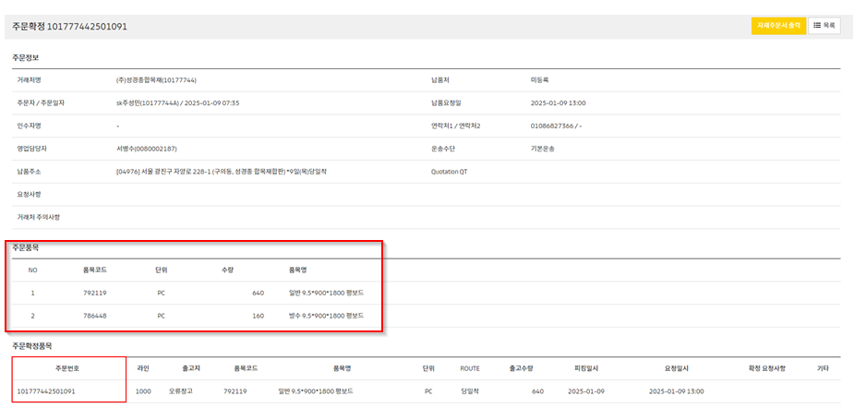
내용

 | 출고지&품목코드가 같을 때 한 라인으로 출력이 되어야 합니다.
 | (현재 출고지가 같으면 다른 품목이여도 수량이 합쳐져 보임)

 | 금일 12시 30분에 해당 수정 사항을 적용하거나 혹은 롤백 처리 부탁드립니다.

첨부파일

번호 | 0 |  | 진행상태 | 개발완료 |  | 검색 키워드 | 2025-001-08 hsg Inverted Figure-four leglock
작업시작일 | 2025-01-09 |  | 작업종료일 | 2025-01-09 |  | 작업시간 | 2h
제목 | 상위 내용과 일치 합니다.
내용

첨부파일
진행과정 | 작업형태 | 작업순서 | 날짜 |  |  | 작업시간

진행과정 | 작업형태 | 오류처리 | 날짜 | 2025-01-09 |  | 작업시간 | 2h

 |  | <!-- 2025-01-07 hsg Figure-four leglock 변신 시작. 출하지가 다른 경우에만 주문분리가 되도록 개선, 1개의 품목은 출하지가 달라서 주문분리가 발생하지 않는 경우 반드시 1라인으로 생성되어야 합니다. -->
 |  | <select id="list" parameterType="hashmap" resultType="hashmap">
 |  |  | WITH TB AS (
 |  |  |  |  |  |  | SELECT
 |  |  |  |  |  |  |  |  | MIN(OCD.CUST_PO) AS CUST_PO, OCD.ITEM_CD, OCH.COMPANY_CD
 |  |  |  |  |  |  |  |  | <!-- 2025-001-08 hsg Inverted Figure-four leglock 출고지&품목코드가 같을 때 한 라인으로 출력이 되어야 합니다. group by에 OCD.LINE_NO 추가 -->
 |  |  |  |  |  |  |  |  | <!-- , (SELECT MIN(LINE_NO) FROM O_ORDER_CONFIRM_D OOCD WHERE MIN(OCD.CUST_PO) = OOCD.CUST_PO) AS LINE_NO -->
 |  |  |  |  |  |  |  |  | , OCD.LINE_NO
 |  |  |  |  |  |  | FROM | O_ORDER_CONFIRM_D OCD
 |  |  |  |  |  |  |  |  | LEFT JOIN O_ORDER_CONFIRM_H OCH ON OCD.CUST_PO = OCH.CUST_PO
 |  |  |  |  |  |  | <where>
 |  |  |  |  |  |  |  | <if test="r_reqno != null and r_reqno != ''">AND OCH.REQ_NO = #{r_reqno}</if>
 |  |  |  |  |  |  |  | <if test="r_custpo != null and r_custpo != ''">AND OCD.CUST_PO = #{r_custpo}</if>
 |  |  |  |  |  |  |  | <if test="rn_statuscd != null and rn_statuscd != ''">AND ISNULL(OCD.OCD_STATUSCD, ' ') != #{rn_statuscd}</if>
 |  |  |  |  |  |  | </where>
 |  |  |  |  |  |  | GROUP BY OCD.ITEM_CD, OCH.COMPANY_CD, OCD.LINE_NO
 |  |  |  |  |  | )
 |  |  | SELECT * FROM (SELECT
 |  |  |  | ROW_NUMBER() OVER(
 |  |  |  | <choose>
 |  |  |  |  | <when test = " r_orderby != null and r_orderby != '' ">ORDER BY ${r_orderby}</when>
 |  |  |  |  | <otherwise>ORDER BY (SELECT 1)</otherwise>
 |  |  |  | </choose>
 |  |  |  | ) AS ROWNUM
 |  |  |  | , XX.* FROM (
 |  |  |  | SELECT OCD.*
 |  |  |  |  | , OCH.REQ_NO, OCH.COMPANY_CD, OCH.PICKING_DT, OCH.STATUS_CD, OCH.CUSTOMMATTER, OCH.REQUEST_DT, OCH.REQUEST_TIME, OCH.REMARK, OST.QUOTE_QT
 |  |  |  |  | , (SELECT PT_NAME FROM PLANT WHERE WERKS = OCH.COMPANY_CD) AS PT_NAME
 |  |  |  |  | , (SELECT DESC1 FROM O_ITEM_NEW WHERE ITEM_CD = OCD.ITEM_CD) AS ITEM_NAME
 |  |  |  |  | , (SELECT QUANTITY FROM O_CUST_ORDER_D WHERE REQ_NO = OCH.REQ_NO AND LINE_NO = OCD.LINE_NO) AS COD_QUANTITY
 |  |  |  |  | , (SELECT CC_NAME FROM COMMONCODE WHERE CC_PARENT='C01' AND CC_CODE = OCD.OCD_RETURNCD) AS ITEM_RETURN_REASON
 |  |  |  |  | , UDC.DRDL01 AS DRDL01
 |  |  |  |  | , UDC.DRDL01 AS ROUTE
 |  |  |  |  | , SUBSTRING(UDC.DRSPHD,3,2) AS DRSPHD
 |  |  |  | FROM O_ORDER_CONFIRM_D OCD
 |  |  |  | LEFT JOIN O_ORDER_CONFIRM_H OCH ON OCD.CUST_PO = OCH.CUST_PO
 |  |  |  | LEFT JOIN O_F0005 UDC ON UDC.DRKY = OCD.WEEK
 |  |  |  | LEFT JOIN O_SHIPTO OST ON OCH.SHIPTO_CD = OST.SHIPTO_CD
 |  |  |  | <where>
 |  |  |  |  | <if test="r_reqno != null and r_reqno != ''">AND OCH.REQ_NO = #{r_reqno}</if>
 |  |  |  |  | <if test="r_custpo != null and r_custpo != ''">AND OCD.CUST_PO = #{r_custpo}</if>
 |  |  |  |  | <if test="rn_statuscd != null and rn_statuscd != ''">AND ISNULL(OCD.OCD_STATUSCD, ' ') != #{rn_statuscd}</if>
 |  |  |  |  | AND | EXISTS (SELECT * FROM TB T1 WHERE OCD.CUST_PO = T1.CUST_PO AND OCD.LINE_NO = T1.LINE_NO)
 |  |  |  | </where>
 |  |  |  | ) XX
 |  |  | ) S
 |  |  | <where>
 |  |  |  | <if test="r_endrow != null and r_endrow != '' and r_startrow != null and r_startrow != ''" >
 |  |  |  |  | ROWNUM BETWEEN #{r_startrow} AND #{r_endrow}
 |  |  |  | </if>
 |  |  | </where>
 |  | </select>
 |  | <!-- 2025-01-07 hsg Figure-four leglock 변신 끝. 출하지가 다른 경우에만 주문분리가 되도록 개선, 1개의 품목은 출하지가 달라서 주문분리가 발생하지 않는 경우 반드시 1라인으로 생성되어야 합니다. -->

진행과정 | 작업형태 | 기타 | 날짜 | 2025-01-09 |  | 작업시간 | 1h

 | 개발서버에 롤백 반영했습니다.
 | 12시 30분에 운영서버 롤백 이후에 개발서버에 이오더 -> SAP 오더분리 에러수정한거 반영해 놓겠습니다.

진행과정 | 작업형태 | 기타 | 날짜 | 2025-01-10 |  | 작업시간
 | 안녕하세요 크나우프석고보드 IT팀 이효상 입니다

 | 수석님 오더 분리 부분은 백업 처리 부탁 드립니다.
 | 사용부서에서 실제 적용 결과 원오더에 영향을 주기에 추가 검토가 필요 합니다
 | 이후에 업데이트 사항 있으면 다시 회신 드리도록 하겠습니다

대메뉴(admin) | 주문관리 |  | 중메뉴 | 웹주문현황 |  | 소메뉴 | 주문접수
대메뉴(front) |  |  | 중메뉴 |  |  | 소메뉴
작업 목록 | 수정 | XML | C:\GitHub\Knauf_Eorder_NEW\src\main\resources\sql\mssql\o_order_confirm_d.xml

2025-01-08
상위(이전)번호 |  |  | 작업번호 |  | 요청자 | 박효상 대리
중요도 | 낮음 |  | 작업할당일 | 2025-01-08 | 진행상태 | 완료
실제작업시작일 | 2025-01-08 |  | 실제작업종료일 | 2025-01-08 | 작업시간 | 4h
대메뉴(admin) | 시스템 |  | 중메뉴 | 사용자현황 | 소메뉴 | 영업조직 변경
대메뉴(front) |  |  | 중메뉴 |  | 소메뉴
제목 | 이오더 영업 조직 변경 작업 중 저장 아이콘 클릭 시 에러 발생 건
내용 | 이오더 영업 조직 변경 작업 중 저장 클릭 했을 때 에러가 발생하여 지원 요청 드립니다.
 | 해당 이슈의 원인은 DB Migration (오라클 DB -> MSSQL DB) 으로 추정 되니 참고 부탁 드리겠습니다.
 | 왜냐하면 DB Migration 이전에는 문제가 없었으며, 예전 오라클 DB에 연결된 WAS 서버 (http://10.191.141.146/eorder/admin/login/login.lime)에서 동일한 작업을 했을 때 문제가 발생하지 않았습니다.
 | 아래와 같이 작업 과정 및 에러 화면 공유 드리니 확인 후 신속한 조치 부탁 드리겠습니다.

 | 이오더 영업조직 변경 방법 (9번 과정 에러 에러 발생)
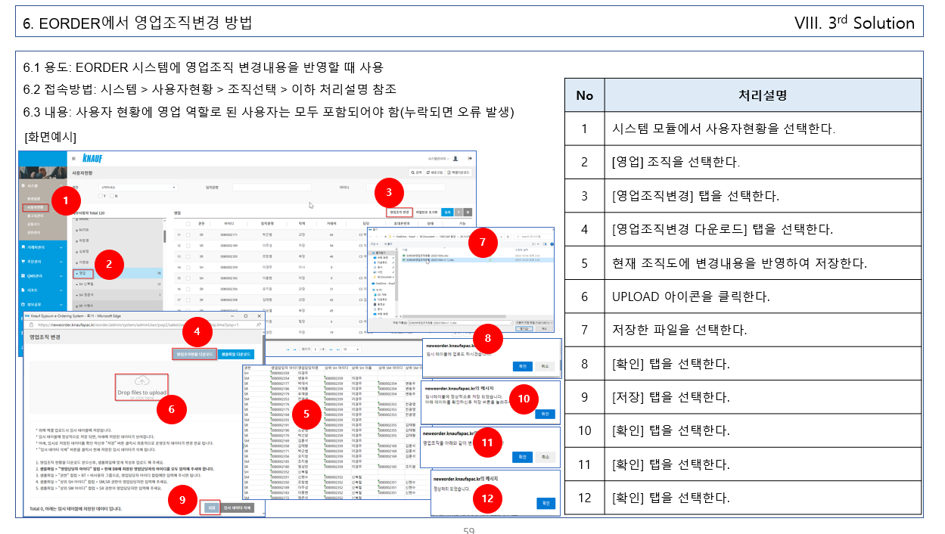

 | 에러화면 공유
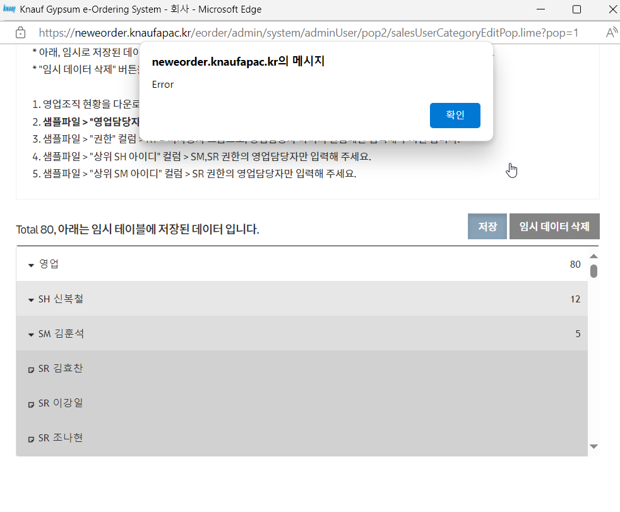

첨부파일

번호 | 0 |  | 진행상태 | 완료 | 검색 키워드 | 2025-01-08 hsg Bear Hug
작업시작일 | 2025-01-08 |  | 작업종료일 | 2025-01-08 | 작업시간 | 4h
제목 | 상위 내용과 일치 합니다.
내용

첨부파일
진행과정 | 작업형태 | 작업순서 | 날짜 | 2025-01-08 | 작업시간 | 4h

 | /* ***************************************************************************************************************************************** */
 | /* *********** http://localhost:8080/eorder/admin/system/adminUser/pop2/salesUserCategoryEditPop.lime *********** */
 | /* ***************************************************************************************************************************************** */

 | /* *********** C:\GitHub\Knauf_Eorder_NEW\src\main\webapp\WEB-INF\views\admin\system\salesUserCategoryEditPop.jsp *********** */

진행과정 | 작업형태 | 오류처리 | 날짜 | 2025-01-08 | 작업시간 | 4h

 |  | <update id="upUser2" parameterType="hashmap">
 |  | <!-- 2025-01-08 hsg Bear Hug 이오더 영업 조직 변경 작업 중 저장 아이콘 클릭 시 에러 발생. update 문에 alias(US2) 삭제. -->
 |  |  | UPDATE O_USER2
 |  |  | <set>
 |  |  |  | UPDATE_YN = 'Y',
 |  |  |  | UPDATE_DT = SUBSTRING(CONVERT(CHAR(19), GETDATE(), 20), 1, 16),
 |  |  |  | MODATE = GETDATE()
 |  |  | </set>
 |  |  | <where>
 |  |  |  | AND HISTORY_SEQ = #{r_historyseq}
 |  |  | </where>
 |  | </update>

대메뉴(admin) | 시스템 |  | 중메뉴 | 사용자현황 | 소메뉴 | 영업조직 변경
대메뉴(front) |  |  | 중메뉴 |  | 소메뉴
작업 목록 | 수정 | XML | C:\GitHub\Knauf_Eorder_NEW\src\main\resources\sql\mssql\o_user.xml

2024-12-10
상위(이전)번호 | REQ0061520 |  | 작업번호 | SCTASK0076992 | 요청자 | 유병석 이사
중요도 | 낮음 |  | 작업할당일 | 2024-12-10 | 진행상태 | 완료
실제작업시작일 | 2024-12-10 |  | 실제작업종료일 | 2025-01-07 | 작업시간
대메뉴(admin) | 주문관리 |  | 중메뉴 | 웹주문현황 | 소메뉴 | 주문확정
대메뉴(front) |  |  | 중메뉴 |  | 소메뉴
제목 | eOrder 주문확정 단계에서 아래와 같은 이슈가 발생하여 개선 요청드립니다.
내용 | 1.이슈내역
 | 1) 출하지를 2곳(중부창고, 당진공장)으로 지정하여 주문분리가 2건으로 생성되어야 하는데 총 6개로 분리되었음
 | 2) 품목코드 786212, 1,200PC의 경우 1라인으로 나타나야 하는데 2개 라인으로 분리되었으며 또한 주문분리가 되었음

 | 2.개선요청
 | 1) 출하지가 다른 경우에만 주문분리가 되도록 개선
 | 가) 현재 시스템이 이 기준으로 구현되었을 것으로 생각합니다.
 | 나) 본 이슈가 재발되지 않도록 검토 보완 요청드립니다.
 | 2) 1개의 품목은 출하지가 달라서 주문분리가 발생하지 않는 경우 반드시 1라인으로 생성되어야 합니다.

 | 3.참고사항
 | 1) 본 이슈는 처음 나타난 건입니다. (원인을 추정할 수 가 없습니다.)
 | 2) 주문확정 담당자에게 확인하였으나 작업중에 특이한 사항은 없었다고 합니다.
 | 3) 상세내용은 첨부자료 및 아래 메일내용을 참고하시기 바랍니다.

 | [TABLE 내역 참조]
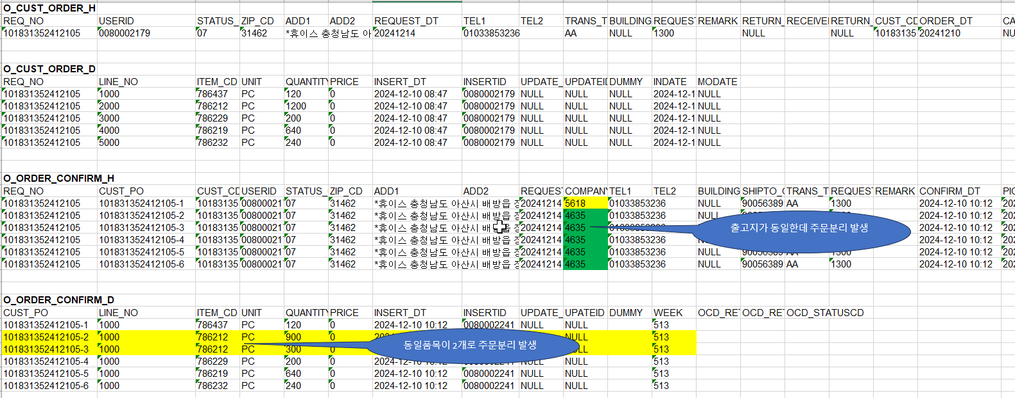

 | 이오더 - > SAP 오더분리 오더가 넘어오면서 다량 생성되어 확인 요청 드립니다.

 | 오더는 중부창고와 당진공장 2개로 분리하였으나, 품목별로 6개가 생성되어 확인 요청 드립니다.

 | 주문번호 : 101831352412105
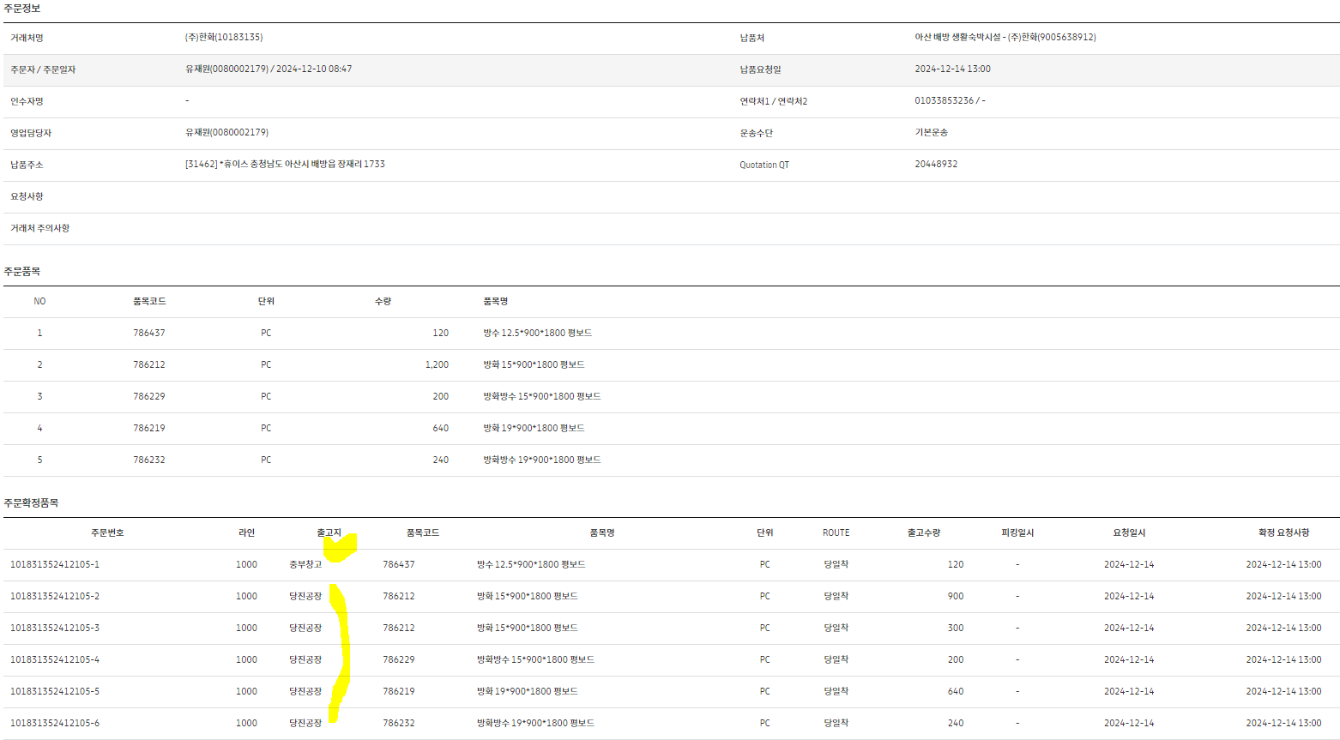

첨부파일

번호 | SCTASK0076992 |  | 진행상태 | 완료 | 검색 키워드 | 2025-01-07 hsg Figure-four leglock
작업시작일 | 2024-12-10 |  | 작업종료일 | 2025-01-07 | 작업시간
제목 | 상위 내용과 일치 합니다.
내용

첨부파일
진행과정 | 작업형태 | 작업순서 | 날짜 | 2025-01-07 | 작업시간 | 4h
 | /* ***************************************************************************************************************************************** */
 | /* *********** https://neweorder.knaufapac.kr/eorder/admin/order/orderView.lime?r_reqno=101831352412105&qmsTempId=null *********** */

 | /* *********** C:\GitHub\Knauf_Eorder_NEW\src\main\webapp\WEB-INF\views\admin\order\orderView.jsp *********** */
 | ;

 | /* *********** C:\GitHub\Knauf_Eorder_NEW\src\main\java\com\limenets\eorder\ctrl\admin\OrderCtrl.java *********** */
 | ;

 | 241 | /**
 |  | * OK.
 |  | * 웹주문현황 폼 > 웹주문상세 폼.

진행과정 | 작업형태 | 오류처리 | 날짜 | 2025-01-07 | 작업시간 | 4h
 | 45 | <!-- 2025-01-07 hsg Figure-four leglock 스따또. 아래의 이슈로 사용하지 않도록 id를 변경 -->
 |  | <!-- 1) 출하지를 2곳(중부창고, 당진공장)으로 지정하여 주문분리가 2건으로 생성되어야 하는데 총 6개로 분리되었음 -->
 |  | <!-- 2) 품목코드 786212, 1,200PC의 경우 1라인으로 나타나야 하는데 2개 라인으로 분리되었으며 또한 주문분리가 되었음 -->
 |  | <select id="list_20250107" parameterType="hashmap" resultType="hashmap">

대메뉴(admin) | 주문관리 |  | 중메뉴 | 웹주문현황 | 소메뉴 | 주문확정
대메뉴(front) |  |  | 중메뉴 |  | 소메뉴
작업 목록 | 수정 | XML | C:\GitHub\Knauf_Eorder_NEW\src\main\resources\sql\mssql\o_order_confirm_d.xml

